MAPA
 |  |  |  |  |  |  |  |  |  |  |  |  |  |  |  |  |  |  |  |  |  |  |  |  |  |  |  |  |  |  |  |  |  |  |  |  |  |  |  |  | TAQUILLAS EPS UC3M

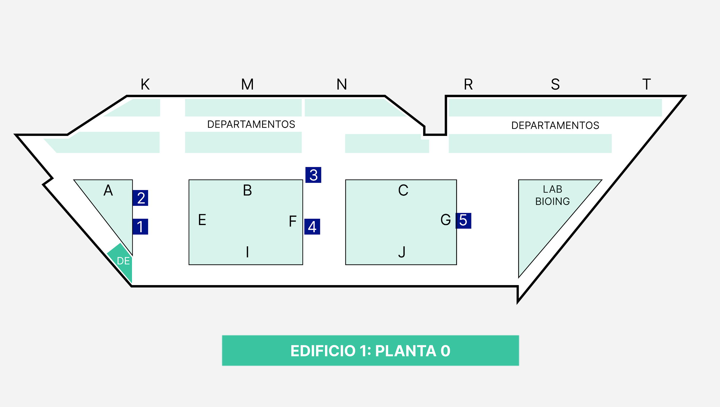
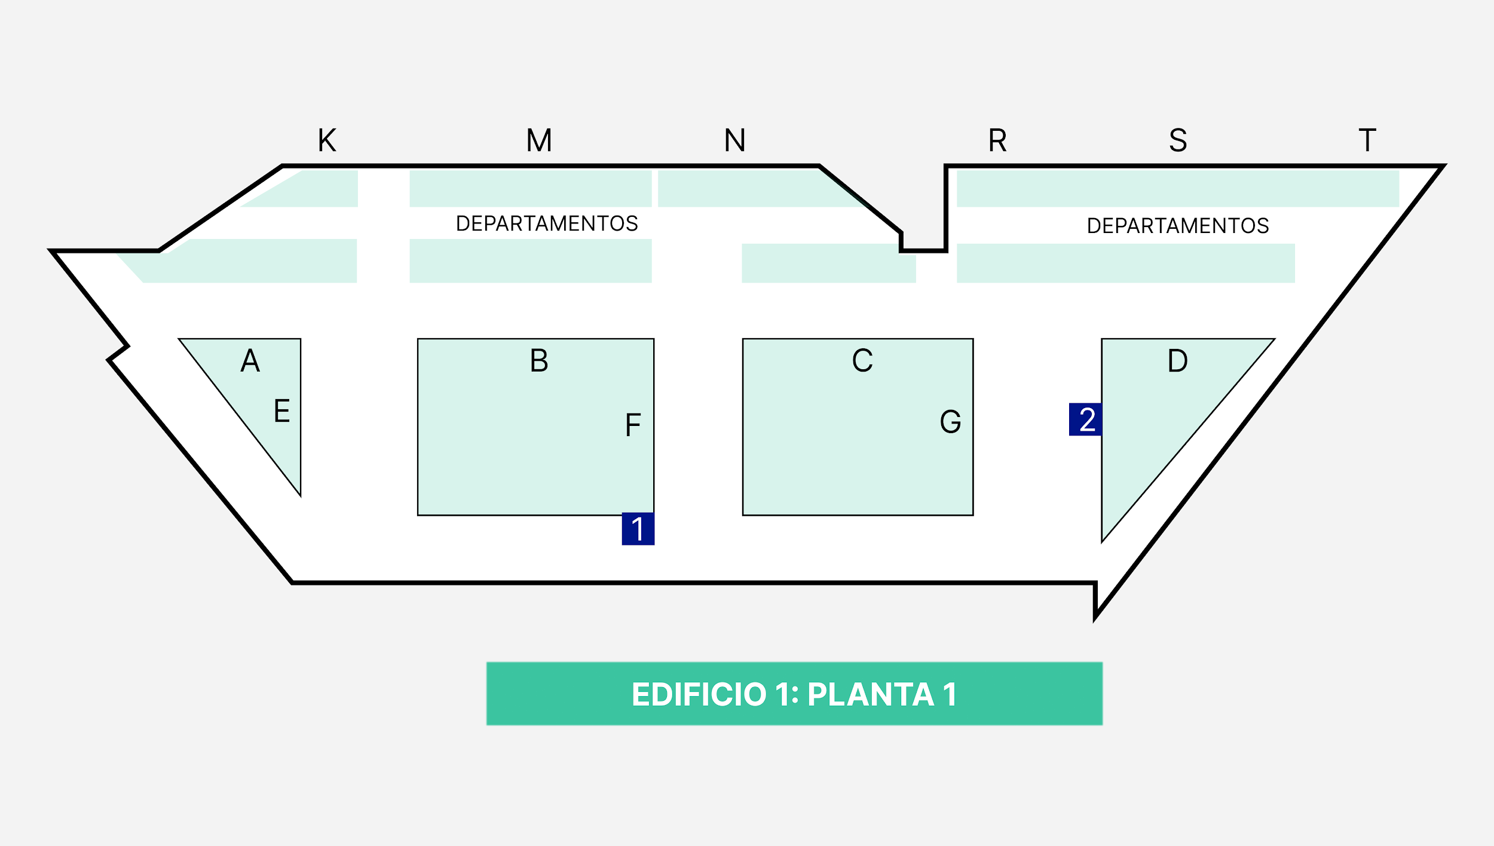
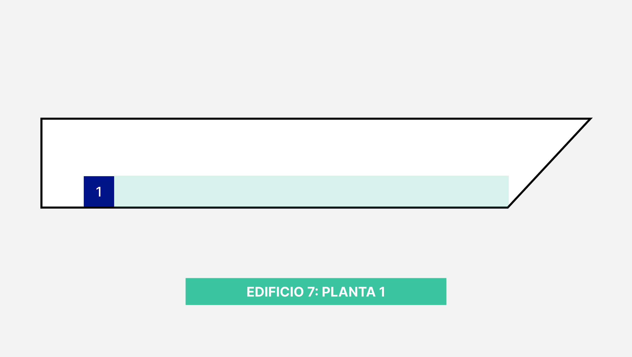
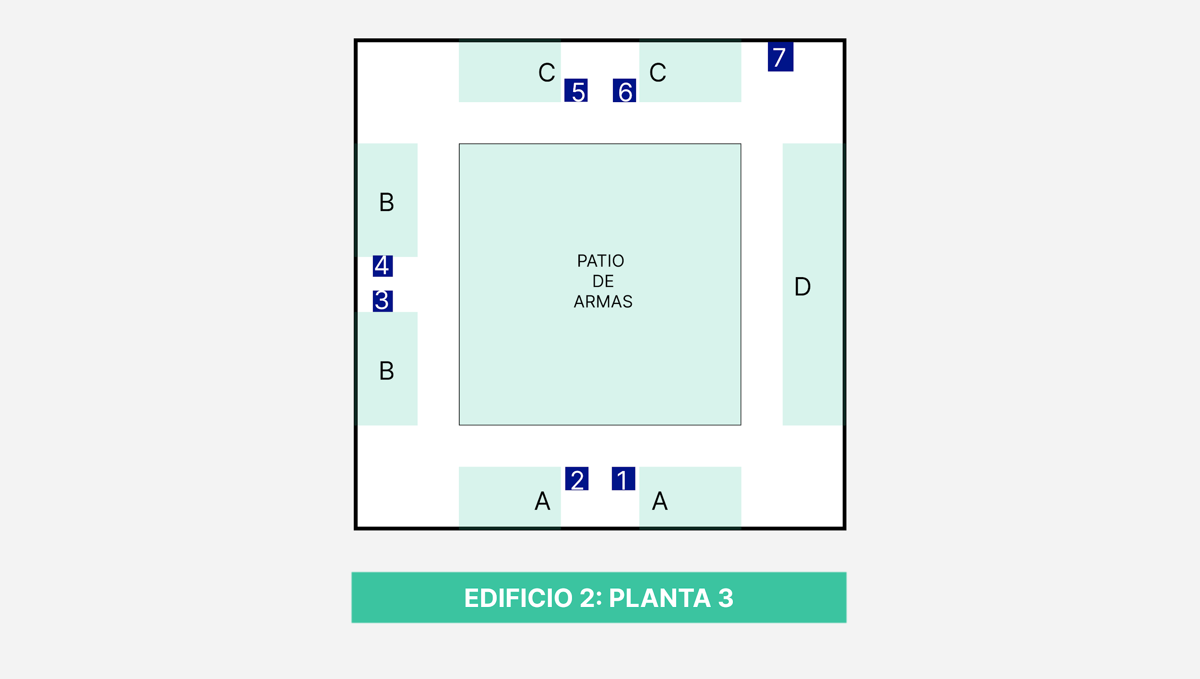
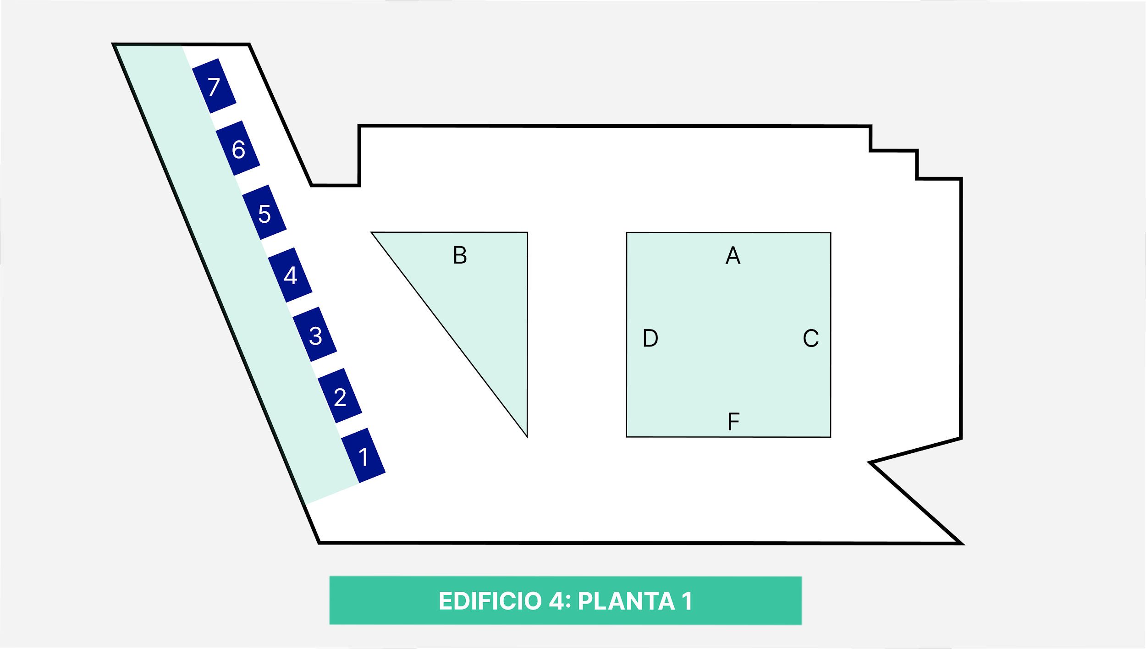
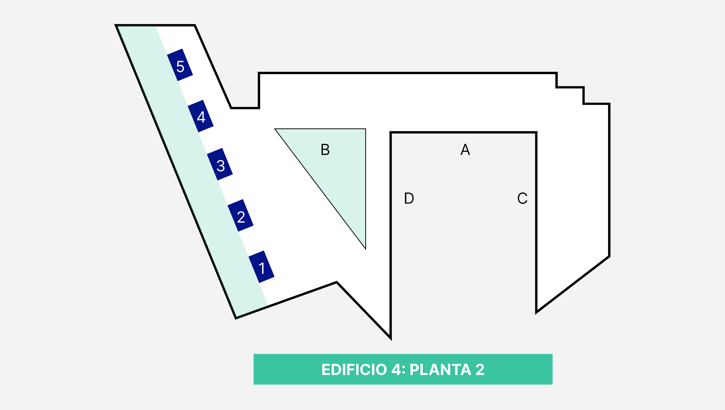
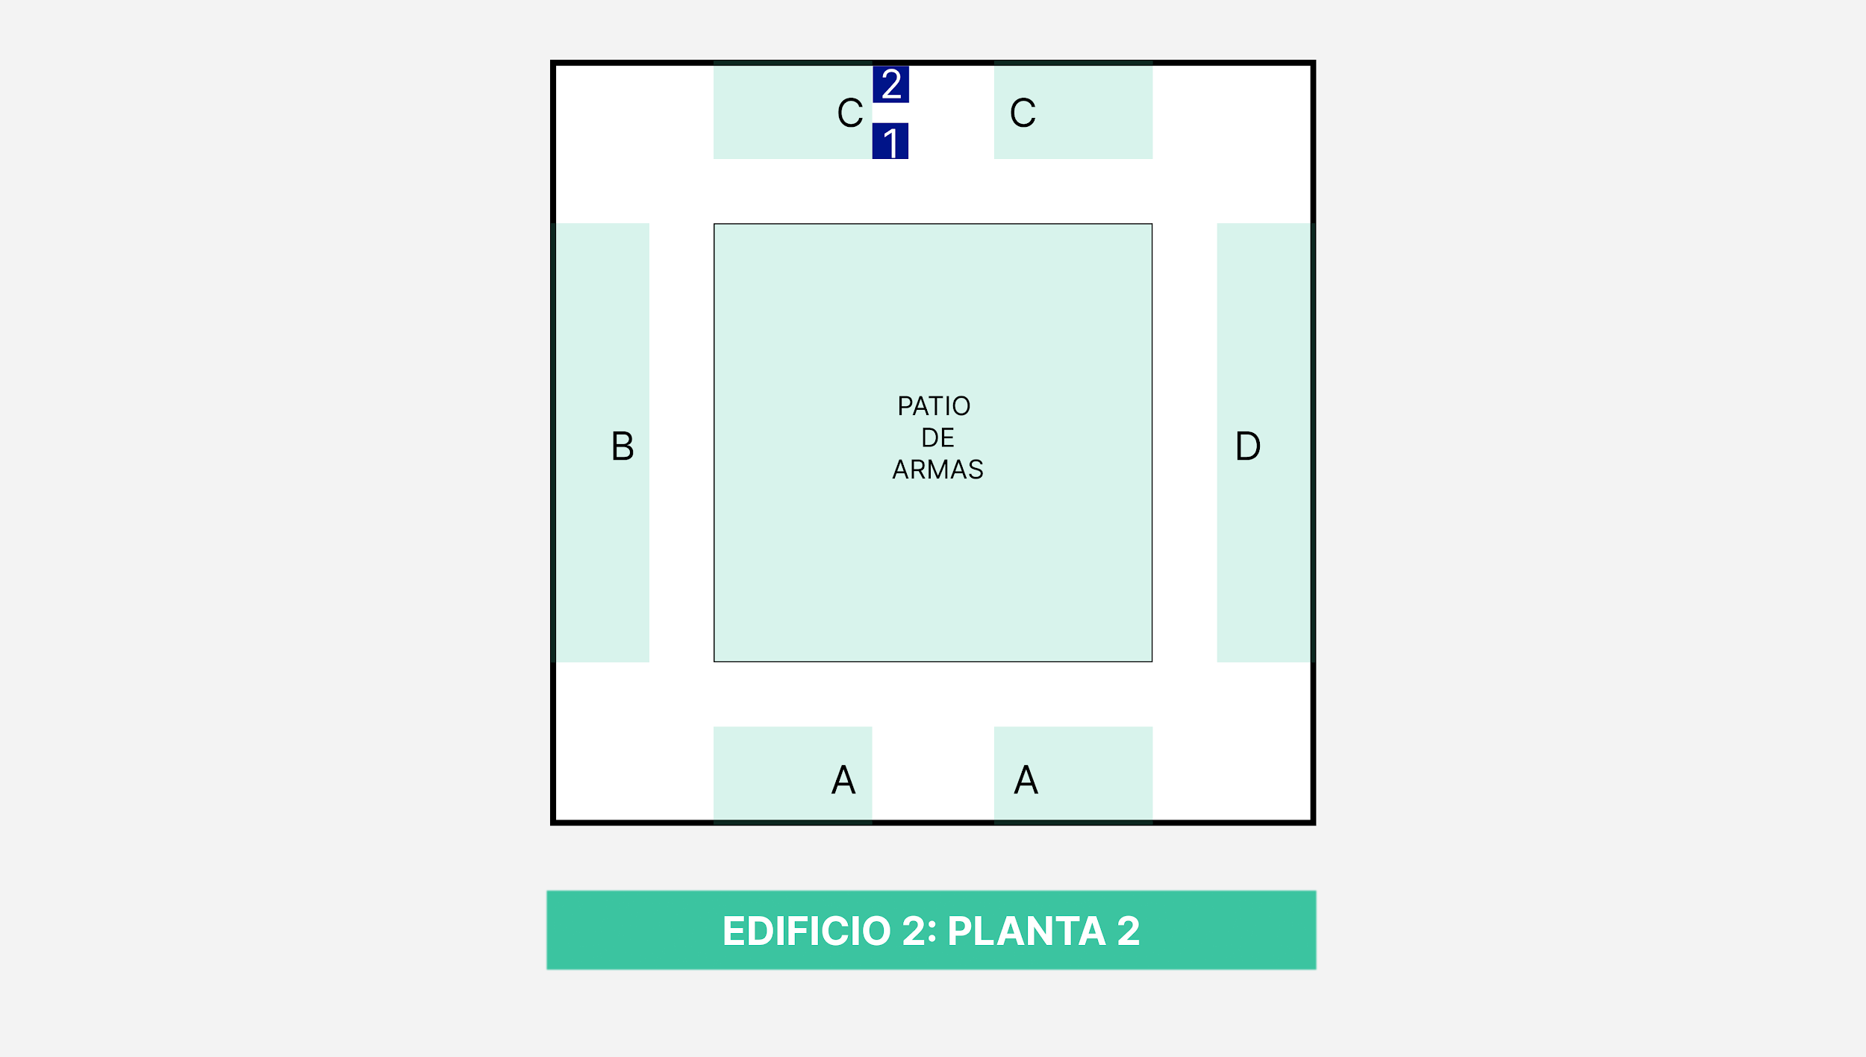
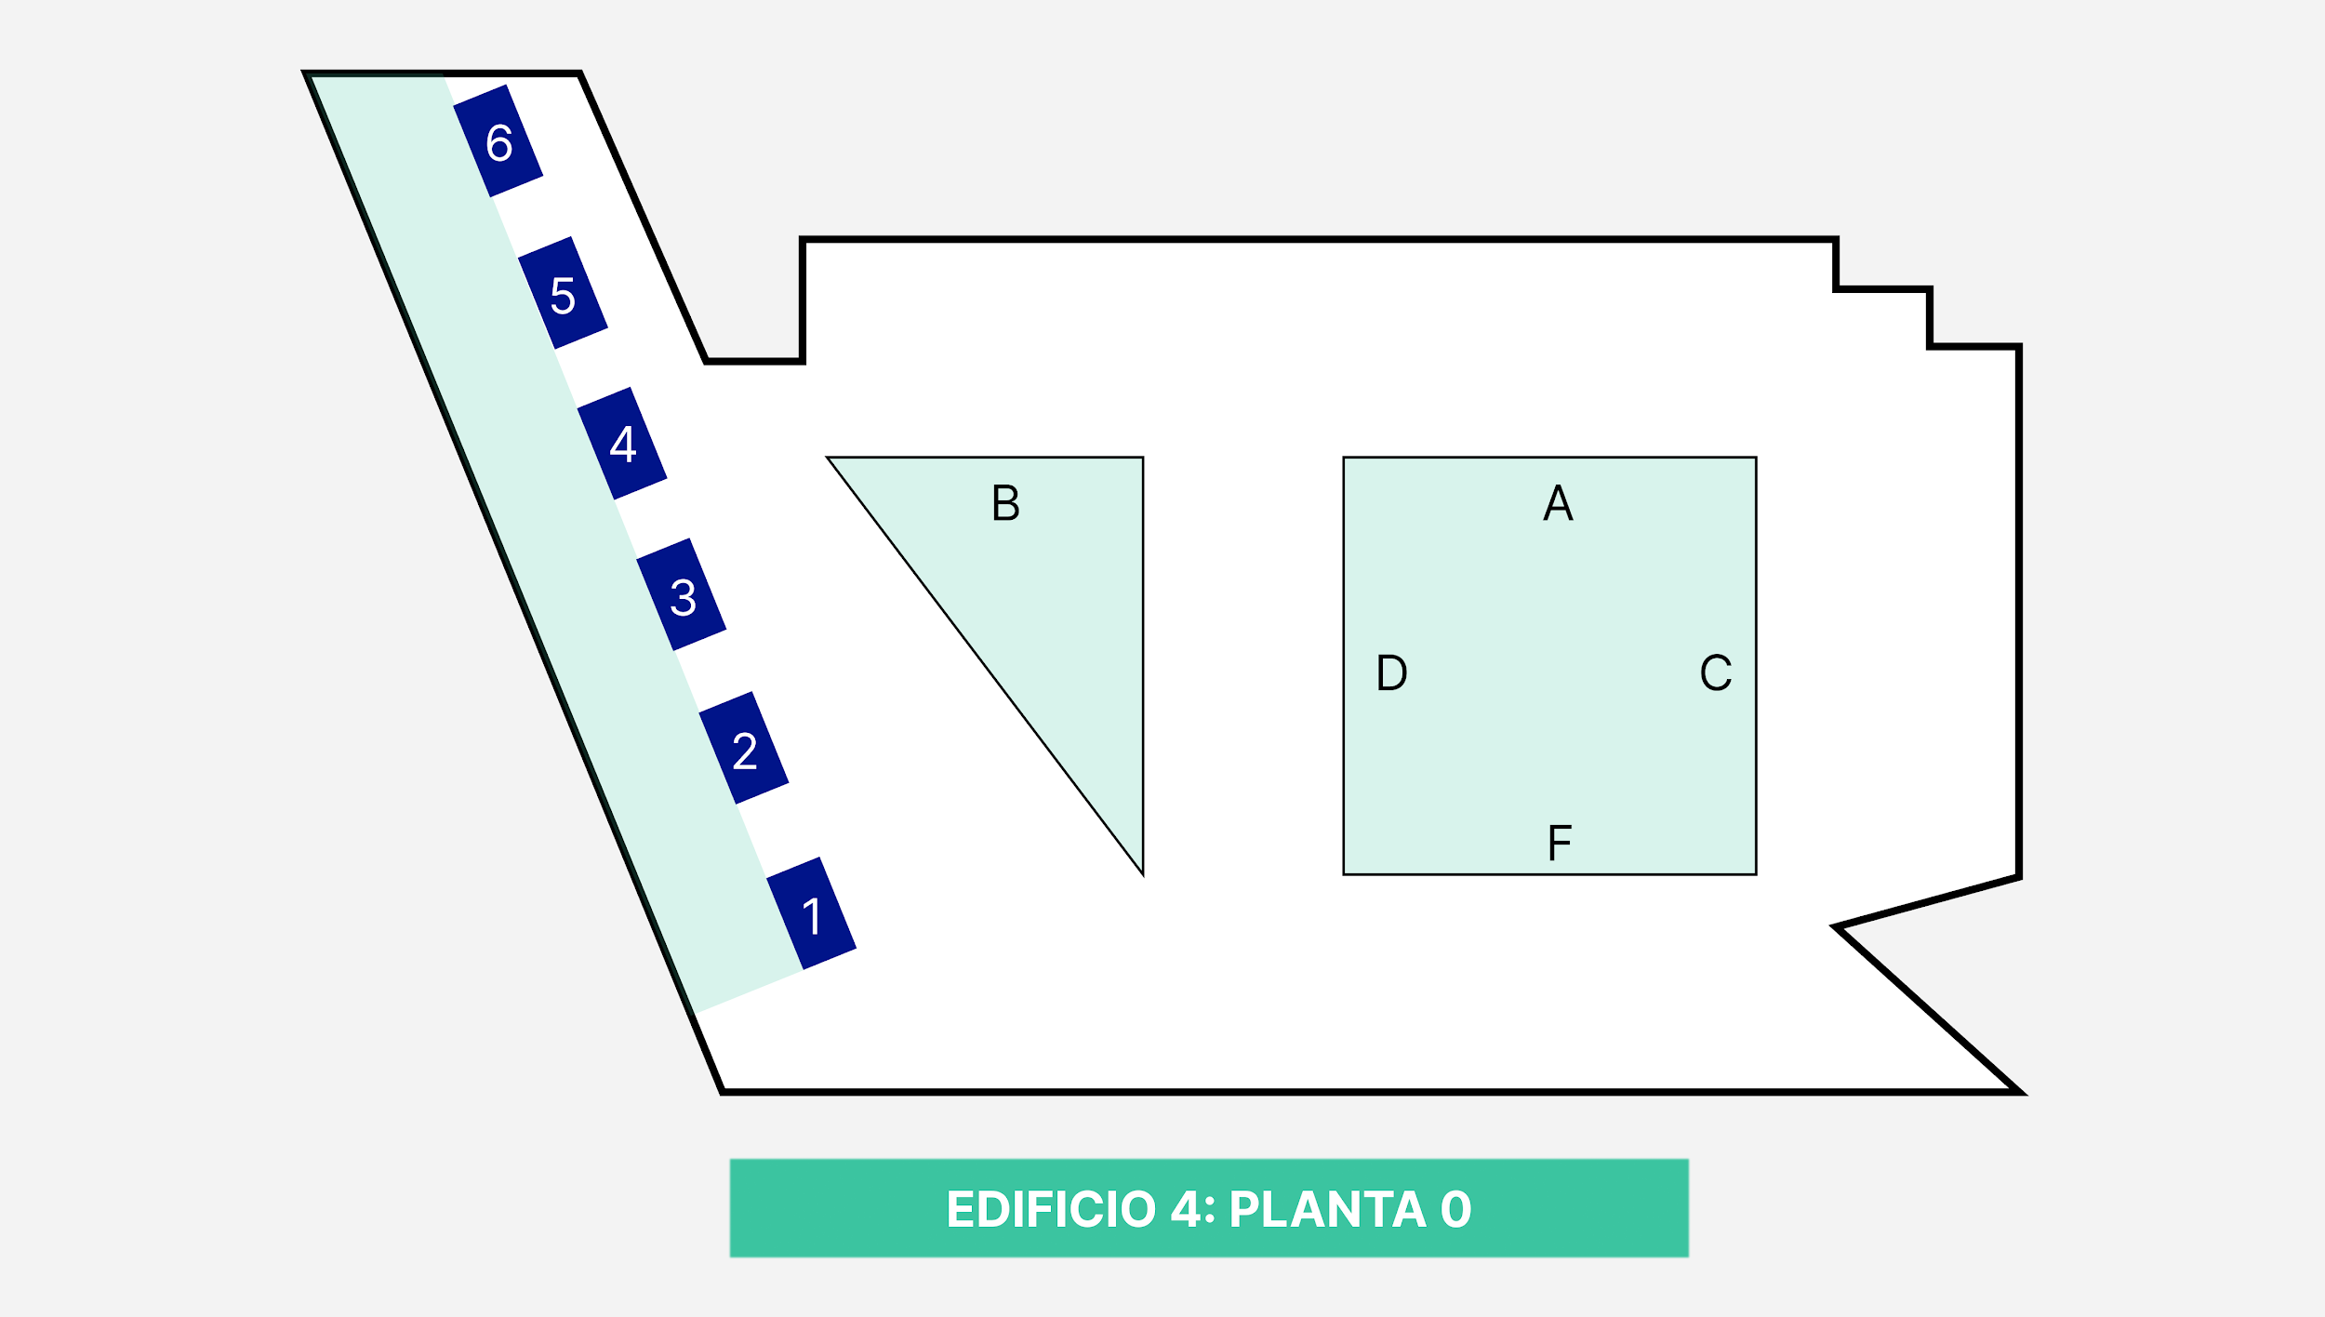
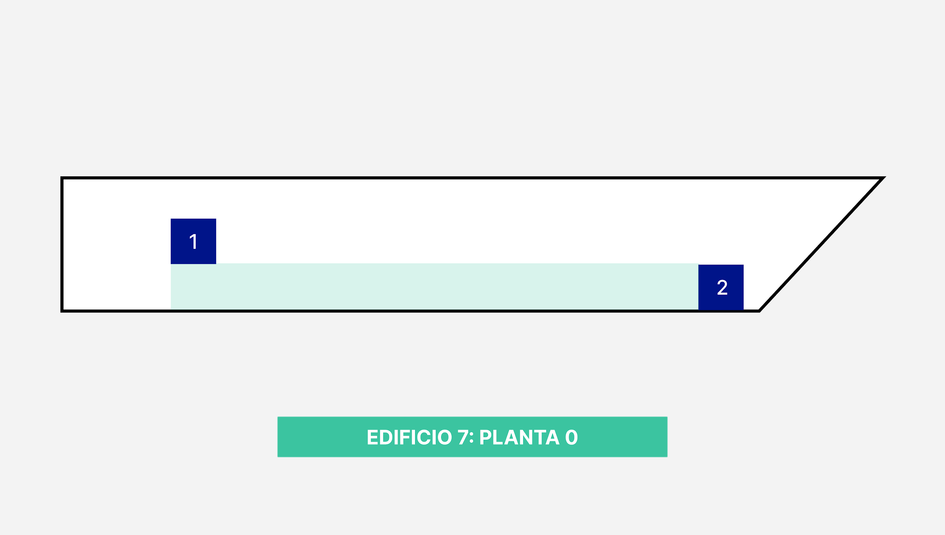
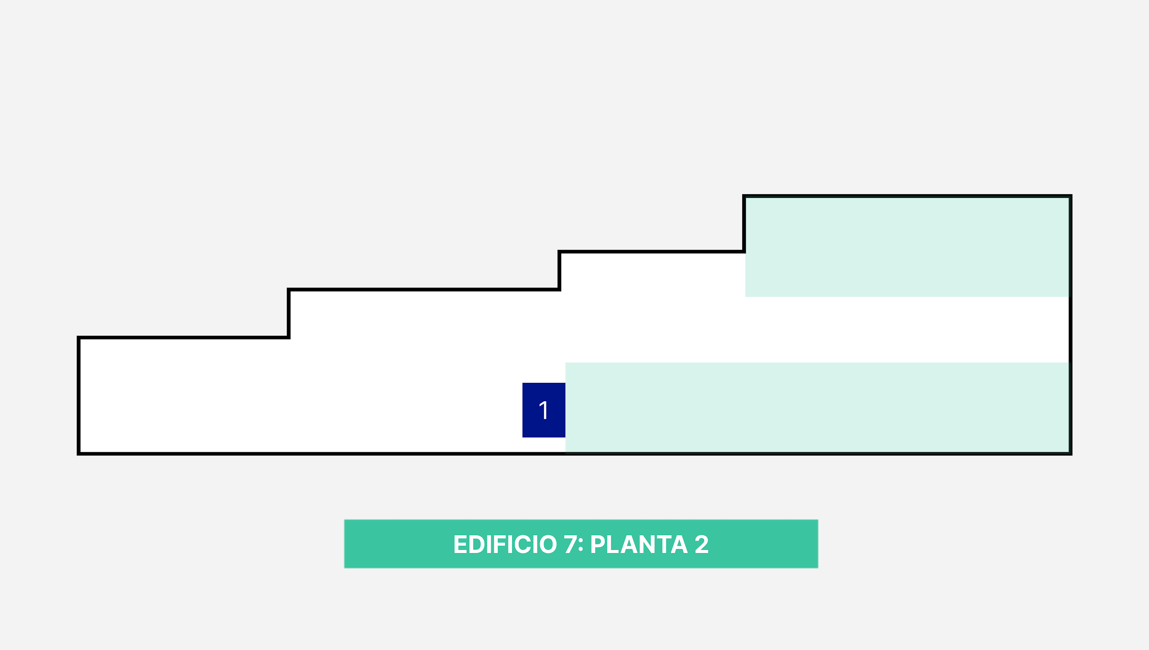

 |  |  | BLOQUE 1 |  |  |  |  |  |  | BLOQUE 1 |  |  |  |  |  |  |  | BLOQUE 1
 |  |  |  |  |  |  |  |  |  |  |  |  |  |  |  |  |  |  |  |  |  |  |  |  |  |  |  |  |  |  |  | BLOQUE 1 |  |  |  |  |  |  |  |  |  |  |  |  |  |  |  |  | BLOQUE 1 |  |  |  |  |  |  |  |  |  |  |  |  |  |  |  | BLOQUE 1 |  |  |  |  |  |  |  |  |  |  |  |  |  |  |  | BLOQUE 1 |  |  |  |  |  |  |  |  |  |  |  |  |  |  |  |  |  |  | BLOQUE 1 |  |  |  |  |  |  |  |  |  |  |  |  |  |  |  |  |  |  |  |  | BLOQUE 1 |  |  |  |  |  |  |  |  |  |  |  |  |  |  |  |  |  |  |  | BLOQUE 1
 |  | 1.0.E.P001 | 1.0.E.P002 | 1.0.E.P003 | 1.0.E.P004 |  |  |  | 1.1.F.P001 | 1.1.F.P002 | 1.1.F.P003 | 1.1.F.P004 | 2.2.C.G001 | 2.2.C.G002 | 2.2.C.G003 | 2.2.C.G004 | 2.2.C.G005 | 2.2.C.G006 | 2.2.C.G007 | 2.2.C.G008 | 2.2.C.G009 | 2.2.C.G010 | 2.2.C.G011 | 2.2.C.G012
 |  | PEQUEÑA | PEQUEÑA | PEQUEÑA | PEQUEÑA |  |  |  | PEQUEÑA | PEQUEÑA | PEQUEÑA | PEQUEÑA | GRANDE | GRANDE | GRANDE | GRANDE | GRANDE | GRANDE | GRANDE | GRANDE | GRANDE | GRANDE | GRANDE | GRANDE |  |  |  |  |  |  | 2.3.A.G001 | 2.3.A.G002 | 2.3.A.G003 | 2.3.A.G004 |  |  |  |  |  |  |  |  |  |  |  | 4.0.E.G001 | 4.0.E.G002 | 4.0.E.G003 | 4.0.E.G004 | 4.0.E.G005 | 4.0.E.G006 | 4.0.E.G007 | 4.0.E.G008 |  |  |  |  |  |  |  |  |  |  | 4.1.E.G001 | 4.1.E.G002 | 4.1.E.G003 | 4.1.E.G004 |  |  |  |  |  |  |  |  |  |  | 4.2.E.G001 | 4.2.E.G002 | 4.2.E.G003 | 4.2.E.G004 | 4.2.E.G005 | 4.2.E.G006 | 4.2.E.G007 | 4.2.E.G008 |  |  |  |  |  |  |  |  |  |  |  | 7.0.J.G001 | 7.0.J.G002 | 7.0.J.G003 | 7.0.J.G004 | 7.0.J.G005 | 7.0.J.G006 | 7.0.J.G007 | 7.0.J.G008 | 7.0.J.G009 |  |  |  |  |  |  | 7.1.J.G001 | 7.1.J.G002 | 7.1.J.G003 | 7.1.J.G004 | 7.1.J.G005 | 7.1.J.G006 | 7.1.J.G007 | 7.1.J.G008 | 7.1.J.G009 | 7.1.J.G010 | 7.1.J.G011 | 7.1.J.G012 | 7.1.J.G013 | 7.1.J.G014 | 7.1.J.G015 | 7.1.J.G016 | 7.1.J.G017 | 7.1.J.G018 | 7.1.J.G019 | 7.1.J.G020 | 7.2.J.G001 | 7.2.J.G002 | 7.2.J.G003 | 7.2.J.G004 | 7.2.J.G005 | 7.2.J.G006 | 7.2.J.G007 | 7.2.J.G008 | 7.2.J.G009 | 7.2.J.G010 | 7.2.J.G011 | 7.2.J.G012 | 7.2.J.G013 | 7.2.J.G014 | 7.2.J.G015 | 7.2.J.G016 | 7.2.J.G017 | 7.2.J.G018 | 7.2.J.G019
 |  | LIBRE | LIBRE | LIBRE | LIBRE |  |  |  | LIBRE | LIBRE | LIBRE | LIBRE | LIBRE | LIBRE | LIBRE | LIBRE | LIBRE | LIBRE | LIBRE | LIBRE | LIBRE | LIBRE | LIBRE | LIBRE |  |  |  |  |  |  | GRANDE | GRANDE | GRANDE | GRANDE |  |  |  |  |  |  |  |  |  |  |  | GRANDE | GRANDE | GRANDE | GRANDE | GRANDE | GRANDE | GRANDE | GRANDE |  |  |  |  |  |  |  |  |  |  | GRANDE | GRANDE | GRANDE | GRANDE |  |  |  |  |  |  |  |  |  |  | GRANDE | GRANDE | GRANDE | GRANDE | GRANDE | GRANDE | GRANDE | GRANDE |  |  |  |  |  |  |  |  |  |  |  | GRANDE | GRANDE | GRANDE | GRANDE | GRANDE | GRANDE | GRANDE | GRANDE | GRANDE |  |  |  |  |  |  | GRANDE | GRANDE | GRANDE | GRANDE | GRANDE | GRANDE | GRANDE | GRANDE | GRANDE | GRANDE | GRANDE | GRANDE | GRANDE | GRANDE | GRANDE | GRANDE | GRANDE | GRANDE | GRANDE | GRANDE | GRANDE | GRANDE | GRANDE | GRANDE | GRANDE | GRANDE | GRANDE | GRANDE | GRANDE | GRANDE | GRANDE | GRANDE | GRANDE | GRANDE | GRANDE | GRANDE | GRANDE | GRANDE | GRANDE
 |  | 1.0.E.P005 | 1.0.E.P006 | 1.0.E.P007 | 1.0.E.P008 |  |  |  | 1.1.F.P005 | 1.1.F.P006 | 1.1.F.P007 | 1.1.F.P008 | 2.2.C.P013 | 2.2.C.P014 | 2.2.C.P015 | 2.2.C.P016 | 2.2.C.P017 | 2.2.C.P018 | 2.2.C.P019 | 2.2.C.P020 | 2.2.C.P021 | 2.2.C.P022 | 2.2.C.P023 | 2.2.C.P024 |  |  |  |  |  |  | LIBRE | LIBRE | LIBRE | LIBRE |  |  |  |  |  |  |  |  |  |  |  | LIBRE | LIBRE | LIBRE | LIBRE | LIBRE | LIBRE | LIBRE | LIBRE |  |  |  |  |  |  |  |  |  |  | LIBRE | LIBRE | LIBRE | LIBRE |  |  |  |  |  |  |  |  |  |  | LIBRE | LIBRE | LIBRE | LIBRE | LIBRE | LIBRE | LIBRE | LIBRE |  |  |  |  |  |  |  |  |  |  |  | LIBRE | LIBRE | LIBRE | LIBRE | LIBRE | LIBRE | LIBRE | LIBRE | LIBRE |  |  |  |  |  |  | LIBRE | LIBRE | LIBRE | LIBRE | LIBRE | LIBRE | LIBRE | LIBRE | LIBRE | LIBRE | LIBRE | LIBRE | LIBRE | LIBRE | LIBRE | LIBRE | LIBRE | LIBRE | LIBRE | LIBRE | LIBRE | LIBRE | LIBRE | LIBRE | LIBRE | LIBRE | LIBRE | LIBRE | LIBRE | LIBRE | LIBRE | LIBRE | LIBRE | LIBRE | LIBRE | LIBRE | LIBRE | LIBRE | LIBRE
 |  | PEQUEÑA | PEQUEÑA | PEQUEÑA | PEQUEÑA |  |  |  | PEQUEÑA | PEQUEÑA | PEQUEÑA | PEQUEÑA | PEQUEÑA | PEQUEÑA | PEQUEÑA | PEQUEÑA | PEQUEÑA | PEQUEÑA | PEQUEÑA | PEQUEÑA | PEQUEÑA | PEQUEÑA | PEQUEÑA | PEQUEÑA |  |  |  |  |  |  | 2.3.A.P005 | 2.3.A.P006 | 2.3.A.P007 | 2.3.A.P008 |  |  |  |  |  |  |  |  |  |  |  | 4.0.E.G009 | 4.0.E.G010 | 4.0.E.G011 | 4.0.E.G012 | 4.0.E.G013 | 4.0.E.G014 | 4.0.E.G015 | 4.0.E.G016 |  |  |  |  |  |  |  |  |  |  | 4.1.E.G005 | 4.1.E.G006 | 4.1.E.G007 | 4.1.E.G008 |  |  |  |  |  |  |  |  |  |  | 4.2.E.G009 | 4.2.E.G010 | 4.2.E.G011 | 4.2.E.G012 | 4.2.E.G013 | 4.2.E.G014 | 4.2.E.G015 | 4.2.E.G016 |  |  |  |  |  |  |  |  |  |  |  | 7.0.J.G010 | 7.0.J.G011 | 7.0.J.G012 | 7.0.J.G013 | 7.0.J.G014 | 7.0.J.G015 | 7.0.J.G016 | 7.0.J.G017 | 7.0.J.G018 |  |  |  |  |  |  | 7.1.J.G021 | 7.1.J.G022 | 7.1.J.G023 | 7.1.J.G024 | 7.1.J.G025 | 7.1.J.G026 | 7.1.J.G027 | 7.1.J.G028 | 7.1.J.G029 | 7.1.J.G030 | 7.1.J.G031 | 7.1.J.G032 | 7.1.J.G033 | 7.1.J.G034 | 7.1.J.G035 | 7.1.J.G036 | 7.1.J.G037 | 7.1.J.G038 | 7.1.J.G039 | 7.1.J.G040 | 7.2.J.G020 | 7.2.J.G021 | 7.2.J.G022 | 7.2.J.G023 | 7.2.J.G024 | 7.2.J.G025 | 7.2.J.G026 | 7.2.J.G027 | 7.2.J.G028 | 7.2.J.G029 | 7.2.J.G030 | 7.2.J.G031 | 7.2.J.G032 | 7.2.J.G033 | 7.2.J.G034 | 7.2.J.G035 | 7.2.J.G036 | 7.2.J.G037 | 7.2.J.G038
 |  | LIBRE | LIBRE | LIBRE | LIBRE |  |  |  | LIBRE | LIBRE | LIBRE | LIBRE | LIBRE | LIBRE | LIBRE | LIBRE | LIBRE | LIBRE | LIBRE | LIBRE | LIBRE | LIBRE | LIBRE | LIBRE |  |  |  |  |  |  | PEQUEÑA | PEQUEÑA | PEQUEÑA | PEQUEÑA |  |  |  |  |  |  |  |  |  |  |  | GRANDE | GRANDE | GRANDE | GRANDE | GRANDE | GRANDE | GRANDE | GRANDE |  |  |  |  |  |  |  |  |  |  | GRANDE | GRANDE | GRANDE | GRANDE |  |  |  |  |  |  |  |  |  |  | GRANDE | GRANDE | GRANDE | GRANDE | GRANDE | GRANDE | GRANDE | GRANDE |  |  |  |  |  |  |  |  |  |  |  | GRANDE | GRANDE | GRANDE | GRANDE | GRANDE | GRANDE | GRANDE | GRANDE | GRANDE |  |  |  |  |  |  | GRANDE | GRANDE | GRANDE | GRANDE | GRANDE | GRANDE | GRANDE | GRANDE | GRANDE | GRANDE | GRANDE | GRANDE | GRANDE | GRANDE | GRANDE | GRANDE | GRANDE | GRANDE | GRANDE | GRANDE | GRANDE | GRANDE | GRANDE | GRANDE | GRANDE | GRANDE | GRANDE | GRANDE | GRANDE | GRANDE | GRANDE | GRANDE | GRANDE | GRANDE | GRANDE | GRANDE | GRANDE | GRANDE | GRANDE
 |  | 1.0.E.G009 | 1.0.E.G010 | 1.0.E.G011 | 1.0.E.G012 |  |  |  | 1.1.F.G009 | 1.1.F.G010 | 1.1.F.G011 | 1.1.F.G012 | 2.2.C.P025 | 2.2.C.P026 | 2.2.C.P027 | 2.2.C.P028 | 2.2.C.P029 | 2.2.C.P030 | 2.2.C.P031 | 2.2.C.P032 | 2.2.C.P033 | 2.2.C.P034 | 2.2.C.P035 | 2.2.C.P036 |  |  |  |  |  |  | LIBRE | LIBRE | LIBRE | LIBRE |  |  |  |  |  |  |  |  |  |  |  | LIBRE | LIBRE | LIBRE | LIBRE | LIBRE | LIBRE | LIBRE | LIBRE |  |  |  |  |  |  |  |  |  |  | LIBRE | LIBRE | LIBRE | LIBRE |  |  |  |  |  |  |  |  |  |  | LIBRE | LIBRE | LIBRE | LIBRE | LIBRE | LIBRE | LIBRE | LIBRE |  |  |  |  |  |  |  |  |  |  |  | LIBRE | LIBRE | LIBRE | LIBRE | LIBRE | LIBRE | LIBRE | LIBRE | LIBRE |  |  |  |  |  |  | LIBRE | LIBRE | LIBRE | LIBRE | LIBRE | LIBRE | LIBRE | LIBRE | LIBRE | LIBRE | LIBRE | LIBRE | LIBRE | LIBRE | LIBRE | LIBRE | LIBRE | LIBRE | LIBRE | LIBRE | LIBRE | LIBRE | LIBRE | LIBRE | LIBRE | LIBRE | LIBRE | LIBRE | LIBRE | LIBRE | LIBRE | LIBRE | LIBRE | LIBRE | LIBRE | LIBRE | LIBRE | LIBRE | LIBRE
 |  | GRANDE | GRANDE | GRANDE | GRANDE |  |  |  | GRANDE | GRANDE | GRANDE | GRANDE | PEQUEÑA | PEQUEÑA | PEQUEÑA | PEQUEÑA | PEQUEÑA | PEQUEÑA | PEQUEÑA | PEQUEÑA | PEQUEÑA | PEQUEÑA | PEQUEÑA | PEQUEÑA |  |  |  |  |  |  | 2.3.A.P009 | 2.3.A.P010 | 2.3.A.P011 | 2.3.A.P012
 |  | LIBRE | LIBRE | LIBRE | LIBRE |  |  |  | LIBRE | LIBRE | LIBRE | LIBRE | LIBRE | LIBRE | LIBRE | LIBRE | LIBRE | LIBRE | LIBRE | LIBRE | LIBRE | LIBRE | LIBRE | LIBRE |  |  |  |  |  |  | PEQUEÑA | PEQUEÑA | PEQUEÑA | PEQUEÑA
 |  |  |  |  |  |  |  |  |  |  |  |  |  |  |  |  |  |  |  |  |  |  |  |  |  |  |  |  |  |  | LIBRE | LIBRE | LIBRE | LIBRE |  |  |  |  |  |  |  |  |  |  |  |  |  |  | BLOQUE 2 |  |  |  |  |  |  |  |  |  |  |  |  |  |  |  | BLOQUE 2 |  |  |  |  |  |  |  |  |  |  |  |  |  |  |  | BLOQUE 2 |  |  |  |  |  |  |  |  |  |  |  |  |  |  |  |  |  |  | BLOQUE 2

 |  |  | BLOQUE 2 |  |  |  |  | BLOQUE 3 |  | BLOQUE 2 |  |  |  |  |  |  |  | BLOQUE 2 |  |  |  |  |  |  |  |  |  |  |  |  |  |  |  |  |  |  |  |  |  |  |  |  |  |  |  | 4.0.E.G017 | 4.0.E.G018 | 4.0.E.G019 | 4.0.E.G020 | 4.0.E.G021 | 4.0.E.G022 | 4.0.E.G023 | 4.0.E.G024 |  |  |  |  |  |  |  |  | 4.1.E.G009 | 4.1.E.G010 | 4.1.E.G011 | 4.1.E.G012 | 4.1.E.G013 | 4.1.E.G014 | 4.1.E.G015 | 4.1.E.G016 |  |  |  |  | 4.2.E.G017 | 4.2.E.G018 | 4.2.E.G019 | 4.2.E.G020 | 4.2.E.G021 | 4.2.E.G022 | 4.2.E.G023 | 4.2.E.G024 | 4.2.E.G025 | 4.2.E.G026 | 4.2.E.G027 | 4.2.E.G028 | 4.2.E.G029 | 4.2.E.G030 | 4.2.E.G031 | 4.2.E.G032 | 7.0.J.G019 | 7.0.J.G020 | 7.0.J.G021 | 7.0.J.G022 | 7.0.J.G023 | 7.0.J.G024 | 7.0.J.G025 | 7.0.J.G026 | 7.0.J.G027 | 7.0.J.G028 | 7.0.J.G029 | 7.0.J.G030 | 7.0.J.G031 | 7.0.J.G032 | 7.0.J.G033 | 7.0.J.G034 | 7.0.J.G035 | 7.0.J.G036 | 7.0.J.G037 | 7.0.J.G038 | 7.0.J.G039 | 7.0.J.G040
 |  |  |  |  |  |  |  |  |  |  |  |  |  |  |  |  |  |  |  |  |  |  |  |  |  |  |  |  |  |  |  | BLOQUE 2 |  |  |  |  |  |  |  |  |  |  |  |  |  | GRANDE | GRANDE | GRANDE | GRANDE | GRANDE | GRANDE | GRANDE | GRANDE |  |  |  |  |  |  |  |  | GRANDE | GRANDE | GRANDE | GRANDE | GRANDE | GRANDE | GRANDE | GRANDE |  |  |  |  | GRANDE | GRANDE | GRANDE | GRANDE | GRANDE | GRANDE | GRANDE | GRANDE | GRANDE | GRANDE | GRANDE | GRANDE | GRANDE | GRANDE | GRANDE | GRANDE | GRANDE | GRANDE | GRANDE | GRANDE | GRANDE | GRANDE | GRANDE | GRANDE | GRANDE | GRANDE | GRANDE | GRANDE | GRANDE | GRANDE | GRANDE | GRANDE | GRANDE | GRANDE | GRANDE | GRANDE | GRANDE | GRANDE
 |  | 1.0.E.P013 | 1.0.E.P014 | 1.0.E.P015 | 1.0.E.P016 |  |  |  | 1.1.G.P013 | 1.1.G.P014 | 1.1.G.P015 | 1.1.G.P016 | 2.2.C.G037 | 2.2.C.G038 | 2.2.C.G039 | 2.2.C.G040 | 2.2.C.G041 | 2.2.C.G042 | 2.2.C.G043 | 2.2.C.G044 | 2.2.C.G045 | 2.2.C.G046 | 2.2.C.G047 | 2.2.C.G048 |  |  |  |  |  |  |  |  |  |  |  |  |  |  |  |  |  |  |  |  |  | LIBRE | LIBRE | LIBRE | LIBRE | LIBRE | LIBRE | LIBRE | LIBRE |  |  |  |  |  |  |  |  | LIBRE | LIBRE | LIBRE | LIBRE | LIBRE | LIBRE | LIBRE | LIBRE |  |  |  |  | LIBRE | LIBRE | LIBRE | LIBRE | LIBRE | LIBRE | LIBRE | LIBRE | LIBRE | LIBRE | LIBRE | LIBRE | LIBRE | LIBRE | LIBRE | LIBRE | LIBRE | LIBRE | LIBRE | LIBRE | LIBRE | LIBRE | LIBRE | LIBRE | LIBRE | LIBRE | LIBRE | LIBRE | LIBRE | LIBRE | LIBRE | LIBRE | LIBRE | LIBRE | LIBRE | LIBRE | LIBRE | LIBRE
 |  | PEQUEÑA | PEQUEÑA | PEQUEÑA | PEQUEÑA |  |  |  | PEQUEÑA | PEQUEÑA | PEQUEÑA | PEQUEÑA | GRANDE | GRANDE | GRANDE | GRANDE | GRANDE | GRANDE | GRANDE | GRANDE | GRANDE | GRANDE | GRANDE | GRANDE |  |  |  |  |  |  | 2.3.A.G013 | 2.3.A.G014 | 2.3.A.G015 | 2.3.A.G016 |  |  |  |  |  |  |  |  |  |  |  | 4.0.E.G025 | 4.0.E.G026 | 4.0.E.G027 | 4.0.E.G028 | 4.0.E.G029 | 4.0.E.G030 | 4.0.E.G031 | 4.0.E.G032 |  |  |  |  |  |  |  |  | 4.1.E.G017 | 4.1.E.G018 | 4.1.E.G019 | 4.1.E.G020 | 4.1.E.G021 | 4.1.E.G022 | 4.1.E.G023 | 4.1.E.G024 |  |  |  |  | 4.2.E.G033 | 4.2.E.G034 | 4.2.E.G035 | 4.2.E.G036 | 4.2.E.G037 | 4.2.E.G038 | 4.2.E.G039 | 4.2.E.G040 | 4.2.E.G041 | 4.2.E.G042 | 4.2.E.G043 | 4.2.E.G044 | 4.2.E.G045 | 4.2.E.G046 | 4.2.E.G047 | 4.2.E.G048 | 7.0.J.G041 | 7.0.J.G042 | 7.0.J.G043 | 7.0.J.G044 | 7.0.J.G045 | 7.0.J.G046 | 7.0.J.G047 | 7.0.J.G048 | 7.0.J.G049 | 7.0.J.G050 | 7.0.J.G051 | 7.0.J.G052 | 7.0.J.G053 | 7.0.J.G054 | 7.0.J.G055 | 7.0.J.G056 | 7.0.J.G057 | 7.0.J.G058 | 7.0.J.G059 | 7.0.J.G060 | 7.0.J.G061 | 7.0.J.G062
 |  | LIBRE | LIBRE | LIBRE | LIBRE |  |  |  | LIBRE | LIBRE | LIBRE | LIBRE | LIBRE | LIBRE | LIBRE | LIBRE | LIBRE | LIBRE | LIBRE | LIBRE | LIBRE | LIBRE | LIBRE | LIBRE |  |  |  |  |  |  | GRANDE | GRANDE | GRANDE | GRANDE |  |  |  |  |  |  |  |  |  |  |  | GRANDE | GRANDE | GRANDE | GRANDE | GRANDE | GRANDE | GRANDE | GRANDE |  |  |  |  |  |  |  |  | GRANDE | GRANDE | GRANDE | GRANDE | GRANDE | GRANDE | GRANDE | GRANDE |  |  |  |  | GRANDE | GRANDE | GRANDE | GRANDE | GRANDE | GRANDE | GRANDE | GRANDE | GRANDE | GRANDE | GRANDE | GRANDE | GRANDE | GRANDE | GRANDE | GRANDE | GRANDE | GRANDE | GRANDE | GRANDE | GRANDE | GRANDE | GRANDE | GRANDE | GRANDE | GRANDE | GRANDE | GRANDE | GRANDE | GRANDE | GRANDE | GRANDE | GRANDE | GRANDE | GRANDE | GRANDE | GRANDE | GRANDE
 |  | 1.0.E.P017 | 1.0.E.P018 | 1.0.E.P019 | 1.0.E.P020 |  |  |  | 1.1.G.P017 | 1.1.G.P018 | 1.1.G.P019 | 1.1.G.P020 | 2.2.C.P049 | 2.2.C.P050 | 2.2.C.P051 | 2.2.C.P052 | 2.2.C.P053 | 2.2.C.P054 | 2.2.C.P055 | 2.2.C.P056 | 2.2.C.P057 | 2.2.C.P058 | 2.2.C.P059 | 2.2.C.P060 |  |  |  |  |  |  | LIBRE | LIBRE | LIBRE | LIBRE |  |  |  |  |  |  |  |  |  |  |  | LIBRE | LIBRE | LIBRE | LIBRE | LIBRE | LIBRE | LIBRE | LIBRE |  |  |  |  |  |  |  |  | LIBRE | LIBRE | LIBRE | LIBRE | LIBRE | LIBRE | LIBRE | LIBRE |  |  |  |  | LIBRE | LIBRE | LIBRE | LIBRE | LIBRE | LIBRE | LIBRE | LIBRE | LIBRE | LIBRE | LIBRE | LIBRE | LIBRE | LIBRE | LIBRE | LIBRE | LIBRE | LIBRE | LIBRE | LIBRE | LIBRE | LIBRE | LIBRE | LIBRE | LIBRE | LIBRE | LIBRE | LIBRE | LIBRE | LIBRE | LIBRE | LIBRE | LIBRE | LIBRE | LIBRE | LIBRE | LIBRE | LIBRE
 |  | PEQUEÑA | PEQUEÑA | PEQUEÑA | PEQUEÑA |  |  |  | PEQUEÑA | PEQUEÑA | PEQUEÑA | PEQUEÑA | PEQUEÑA | PEQUEÑA | PEQUEÑA | PEQUEÑA | PEQUEÑA | PEQUEÑA | PEQUEÑA | PEQUEÑA | PEQUEÑA | PEQUEÑA | PEQUEÑA | PEQUEÑA |  |  |  |  |  |  | 2.3.A.P017 | 2.3.A.P018 | 2.3.A.P019 | 2.3.A.P020
 |  | LIBRE | LIBRE | LIBRE | LIBRE |  |  |  | LIBRE | LIBRE | LIBRE | LIBRE | LIBRE | LIBRE | LIBRE | LIBRE | LIBRE | LIBRE | LIBRE | LIBRE | LIBRE | LIBRE | LIBRE | LIBRE |  |  |  |  |  |  | PEQUEÑA | PEQUEÑA | PEQUEÑA | PEQUEÑA
 |  | 1.0.E.G021 | 1.0.E.G022 | 1.0.E.G023 | 1.0.E.G024 |  |  |  | 1.1.G.G021 | 1.1.G.G022 | 1.1.G.G023 | 1.1.G.G024 | 2.2.C.P061 | 2.2.C.P062 | 2.2.C.P063 | 2.2.C.P064 | 2.2.C.P065 | 2.2.C.P066 | 2.2.C.P067 | 2.2.C.P068 | 2.2.C.P069 | 2.2.C.P070 | 2.2.C.P071 | 2.2.C.P072 |  |  |  |  |  |  | LIBRE | LIBRE | LIBRE | LIBRE |  |  |  |  |  |  |  |  |  |  |  |  |  |  | BLOQUE 3 |  |  |  |  |  |  |  |  |  |  |  |  |  |  |  | BLOQUE 3 |  |  |  |  |  |  |  |  |  |  |  |  |  |  |  | BLOQUE 3
 |  | GRANDE | GRANDE | GRANDE | GRANDE |  |  |  | GRANDE | GRANDE | GRANDE | GRANDE | PEQUEÑA | PEQUEÑA | PEQUEÑA | PEQUEÑA | PEQUEÑA | PEQUEÑA | PEQUEÑA | PEQUEÑA | PEQUEÑA | PEQUEÑA | PEQUEÑA | PEQUEÑA |  |  |  |  |  |  | 2.3.A.P021 | 2.3.A.P022 | 2.3.A.P023 | 2.3.A.P024
 |  | LIBRE | LIBRE | LIBRE | LIBRE |  |  |  | LIBRE | LIBRE | LIBRE | LIBRE | LIBRE | LIBRE | LIBRE | LIBRE | LIBRE | LIBRE | LIBRE | LIBRE | LIBRE | LIBRE | LIBRE | LIBRE |  |  |  |  |  |  | PEQUEÑA | PEQUEÑA | PEQUEÑA | PEQUEÑA |  |  |  |  |  |  |  | 4.0.E.G033 | 4.0.E.G034 | 4.0.E.G035 | 4.0.E.G036 | 4.0.E.G037 | 4.0.E.G038 | 4.0.E.G039 | 4.0.E.G040 | 4.0.E.G041 | 4.0.E.G042 | 4.0.E.G043 | 4.0.E.G044 | 4.0.E.G045 | 4.0.E.G046 | 4.0.E.G047 | 4.0.E.G048 |  |  |  |  | 4.1.E.G025 | 4.1.E.G026 | 4.1.E.G027 | 4.1.E.G028 | 4.1.E.G029 | 4.1.E.G030 | 4.1.E.G031 | 4.1.E.G032 |  |  |  |  | 4.2.E.G049 | 4.2.E.G050 | 4.2.E.G051 | 4.2.E.G052 | 4.2.E.G053 | 4.2.E.G054 | 4.2.E.G055 | 4.2.E.G056 | 4.2.E.G057 | 4.2.E.G058 | 4.2.E.G059 | 4.2.E.G060 | 4.2.E.G061 | 4.2.E.G062 | 4.2.E.G063 | 4.2.E.G064
 |  |  |  |  |  |  |  |  |  |  |  |  |  |  |  |  |  |  |  |  |  |  |  |  |  |  |  |  |  |  | LIBRE | LIBRE | LIBRE | LIBRE |  |  |  |  |  |  |  | GRANDE | GRANDE | GRANDE | GRANDE | GRANDE | GRANDE | GRANDE | GRANDE | GRANDE | GRANDE | GRANDE | GRANDE | GRANDE | GRANDE | GRANDE | GRANDE |  |  |  |  | GRANDE | GRANDE | GRANDE | GRANDE | GRANDE | GRANDE | GRANDE | GRANDE |  |  |  |  | GRANDE | GRANDE | GRANDE | GRANDE | GRANDE | GRANDE | GRANDE | GRANDE | GRANDE | GRANDE | GRANDE | GRANDE | GRANDE | GRANDE | GRANDE | GRANDE
 |  |  |  |  |  |  |  |  |  |  |  |  |  |  |  |  |  |  |  |  |  |  |  |  |  |  |  |  |  |  |  |  |  |  |  |  |  |  |  |  |  | LIBRE | LIBRE | LIBRE | LIBRE | LIBRE | LIBRE | LIBRE | LIBRE | LIBRE | LIBRE | LIBRE | LIBRE | LIBRE | LIBRE | LIBRE | LIBRE |  |  |  |  | LIBRE | LIBRE | LIBRE | LIBRE | LIBRE | LIBRE | LIBRE | LIBRE |  |  |  |  | LIBRE | LIBRE | LIBRE | LIBRE | LIBRE | LIBRE | LIBRE | LIBRE | LIBRE | LIBRE | LIBRE | LIBRE | LIBRE | LIBRE | LIBRE | LIBRE
 |  |  | BLOQUE 3 |  |  |  |  | BLOQUE 3 |  |  |  |  |  |  |  |  |  |  |  |  |  |  |  |  |  |  |  |  |  |  |  |  |  |  |  |  |  |  |  |  |  | 4.0.E.G049 | 4.0.E.G050 | 4.0.E.G051 | 4.0.E.G052 | 4.0.E.G053 | 4.0.E.G054 | 4.0.E.G055 | 4.0.E.G056 | 4.0.E.G057 | 4.0.E.G058 | 4.0.E.G059 | 4.0.E.G060 | 4.0.E.G061 | 4.0.E.G062 | 4.0.E.G063 | 4.0.E.G064 |  |  |  |  | 4.1.E.G033 | 4.1.E.G034 | 4.1.E.G035 | 4.1.E.G036 | 4.1.E.G037 | 4.1.E.G038 | 4.1.E.G039 | 4.1.E.G040 |  |  |  |  | 4.2.E.G065 | 4.2.E.G066 | 4.2.E.G067 | 4.2.E.G068 | 4.2.E.G069 | 4.2.E.G070 | 4.2.E.G071 | 4.2.E.G072 | 4.2.E.G073 | 4.2.E.G074 | 4.2.E.G075 | 4.2.E.G076 | 4.2.E.G077 | 4.2.E.G078 | 4.2.E.G079 | 4.2.E.G080
 |  |  |  |  |  |  |  |  |  |  |  |  |  |  |  |  |  |  |  |  |  |  |  |  |  |  |  |  |  |  |  | BLOQUE 3 |  |  |  |  |  |  |  |  |  | GRANDE | GRANDE | GRANDE | GRANDE | GRANDE | GRANDE | GRANDE | GRANDE | GRANDE | GRANDE | GRANDE | GRANDE | GRANDE | GRANDE | GRANDE | GRANDE |  |  |  |  | GRANDE | GRANDE | GRANDE | GRANDE | GRANDE | GRANDE | GRANDE | GRANDE |  |  |  |  | GRANDE | GRANDE | GRANDE | GRANDE | GRANDE | GRANDE | GRANDE | GRANDE | GRANDE | GRANDE | GRANDE | GRANDE | GRANDE | GRANDE | GRANDE | GRANDE
 | 1.0.F.P025 | 1.0.F.P026 | 1.0.F.P027 | 1.0.F.P028 | 1.0.F.P029 | 1.0.F.P030 |  |  |  |  |  |  |  |  |  |  |  |  |  |  |  |  |  |  |  |  |  |  |  |  |  |  |  |  |  |  |  |  |  |  |  | LIBRE | LIBRE | LIBRE | LIBRE | LIBRE | LIBRE | LIBRE | LIBRE | LIBRE | LIBRE | LIBRE | LIBRE | LIBRE | LIBRE | LIBRE | LIBRE |  |  |  |  | LIBRE | LIBRE | LIBRE | LIBRE | LIBRE | LIBRE | LIBRE | LIBRE |  |  |  |  | LIBRE | LIBRE | LIBRE | LIBRE | LIBRE | LIBRE | LIBRE | LIBRE | LIBRE | LIBRE | LIBRE | LIBRE | LIBRE | LIBRE | LIBRE | LIBRE
 | PEQUEÑA | PEQUEÑA | PEQUEÑA | PEQUEÑA | PEQUEÑA | PEQUEÑA |  |  |  |  |  |  |  |  |  |  |  |  |  |  |  |  |  |  |  |  |  |  |  |  | 2.3.B.G025 | 2.3.B.G026 | 2.3.B.G027 | 2.3.B.G028
 | LIBRE | LIBRE | LIBRE | LIBRE | LIBRE | LIBRE |  |  |  |  |  |  |  |  |  |  |  |  |  |  |  |  |  |  |  |  |  |  |  |  | GRANDE | GRANDE | GRANDE | GRANDE
 | 1.0.F.P031 | 1.0.F.P032 | 1.0.F.P033 | 1.0.F.P034 | 1.0.F.P035 | 1.0.F.P036 |  |  |  |  |  |  |  |  |  |  |  |  |  |  |  |  |  |  |  |  |  |  |  |  | LIBRE | LIBRE | LIBRE | LIBRE |  |  |  |  |  |  |  |  |  |  |  |  |  |  | BLOQUE 4 |  |  |  |  |  |  |  |  |  |  |  |  |  |  |  | BLOQUE 4 |  |  |  |  |  |  |  |  |  |  |  |  |  |  |  | BLOQUE 4
 | PEQUEÑA | PEQUEÑA | PEQUEÑA | PEQUEÑA | PEQUEÑA | PEQUEÑA |  |  |  |  |  |  |  |  |  |  |  |  |  |  |  |  |  |  |  |  |  |  |  |  | 2.3.B.P029 | 2.3.B.P030 | 2.3.B.P031 | 2.3.B.P032
 | LIBRE | LIBRE | LIBRE | LIBRE | LIBRE | LIBRE |  |  |  |  |  |  |  |  |  |  |  |  |  |  |  |  |  |  |  |  |  |  |  |  | PEQUEÑA | PEQUEÑA | PEQUEÑA | PEQUEÑA |  |  |  |  |  |  |  | 4.0.E.G065 | 4.0.E.G066 | 4.0.E.G067 | 4.0.E.G068 | 4.0.E.G069 | 4.0.E.G070 | 4.0.E.G071 | 4.0.E.G072 | 4.0.E.G073 | 4.0.E.G074 | 4.0.E.G075 | 4.0.E.G076 | 4.0.E.G077 | 4.0.E.G078 | 4.0.E.G079 | 4.0.E.G080 |  |  |  |  | 4.1.E.G041 | 4.1.E.G042 | 4.1.E.G043 | 4.1.E.G044 | 4.1.E.G045 | 4.1.E.G046 | 4.1.E.G047 | 4.1.E.G048 |  |  |  |  | 4.2.E.G081 | 4.2.E.G082 | 4.2.E.G083 | 4.2.E.G084 | 4.2.E.G085 | 4.2.E.G086 | 4.2.E.G087 | 4.2.E.G088 | 4.2.E.G089 | 4.2.E.G090 | 4.2.E.G091 | 4.2.E.G092 | 4.2.E.G093 | 4.2.E.G094 | 4.2.E.G095 | 4.2.E.G096
 | 1.0.F.P037 | 1.0.F.P038 | 1.0.F.P039 | 1.0.F.P040 | 1.0.F.P041 | 1.0.F.P042 |  |  |  |  |  |  |  |  |  |  |  |  |  |  |  |  |  |  |  |  |  |  |  |  | LIBRE | LIBRE | LIBRE | LIBRE |  |  |  |  |  |  |  | GRANDE | GRANDE | GRANDE | GRANDE | GRANDE | GRANDE | GRANDE | GRANDE | GRANDE | GRANDE | GRANDE | GRANDE | GRANDE | GRANDE | GRANDE | GRANDE |  |  |  |  | GRANDE | GRANDE | GRANDE | GRANDE | GRANDE | GRANDE | GRANDE | GRANDE |  |  |  |  | GRANDE | GRANDE | GRANDE | GRANDE | GRANDE | GRANDE | GRANDE | GRANDE | GRANDE | GRANDE | GRANDE | GRANDE | GRANDE | GRANDE | GRANDE | GRANDE
 | PEQUEÑA | PEQUEÑA | PEQUEÑA | PEQUEÑA | PEQUEÑA | PEQUEÑA |  |  |  |  |  |  |  |  |  |  |  |  |  |  |  |  |  |  |  |  |  |  |  |  | 2.3.B.P033 | 2.3.B.P034 | 2.3.B.P035 | 2.3.B.P036 |  |  |  |  |  |  |  | LIBRE | LIBRE | LIBRE | LIBRE | LIBRE | LIBRE | LIBRE | LIBRE | LIBRE | LIBRE | LIBRE | LIBRE | LIBRE | LIBRE | LIBRE | LIBRE |  |  |  |  | LIBRE | LIBRE | LIBRE | LIBRE | LIBRE | LIBRE | LIBRE | LIBRE |  |  |  |  | LIBRE | LIBRE | LIBRE | LIBRE | LIBRE | LIBRE | LIBRE | LIBRE | LIBRE | LIBRE | LIBRE | LIBRE | LIBRE | LIBRE | LIBRE | LIBRE
 | LIBRE | LIBRE | LIBRE | LIBRE | LIBRE | LIBRE |  |  |  |  |  |  |  |  |  |  |  |  |  |  |  |  |  |  |  |  |  |  |  |  | PEQUEÑA | PEQUEÑA | PEQUEÑA | PEQUEÑA |  |  |  |  |  |  |  | 4.0.E.G081 | 4.0.E.G082 | 4.0.E.G083 | 4.0.E.G084 | 4.0.E.G085 | 4.0.E.G086 | 4.0.E.G087 | 4.0.E.G088 | 4.0.E.G089 | 4.0.E.G090 | 4.0.E.G091 | 4.0.E.G092 | 4.0.E.G093 | 4.0.E.G094 | 4.0.E.G095 | 4.0.E.G096 |  |  |  |  | 4.1.E.G049 | 4.1.E.G050 | 4.1.E.G051 | 4.1.E.G052 | 4.1.E.G053 | 4.1.E.G054 | 4.1.E.G055 | 4.1.E.G056 |  |  |  |  | 4.2.E.G097 | 4.2.E.G098 | 4.2.E.G099 | 4.2.E.G100 | 4.2.E.G101 | 4.2.E.G102 | 4.2.E.G103 | 4.2.E.G104 | 4.2.E.G105 | 4.2.E.G106 | 4.2.E.G107 | 4.2.E.G108 | 4.2.E.G109 | 4.2.E.G110 | 4.2.E.G111 | 4.2.E.G112
 | 1.0.F.P043 | 1.0.F.P044 | 1.0.F.P045 | 1.0.F.P046 | 1.0.F.P047 | 1.0.F.P048 |  |  |  |  |  |  |  |  |  |  |  |  |  |  |  |  |  |  |  |  |  |  |  |  | LIBRE | LIBRE | LIBRE | LIBRE |  |  |  |  |  |  |  | GRANDE | GRANDE | GRANDE | GRANDE | GRANDE | GRANDE | GRANDE | GRANDE | GRANDE | GRANDE | GRANDE | GRANDE | GRANDE | GRANDE | GRANDE | GRANDE |  |  |  |  | GRANDE | GRANDE | GRANDE | GRANDE | GRANDE | GRANDE | GRANDE | GRANDE |  |  |  |  | GRANDE | GRANDE | GRANDE | GRANDE | GRANDE | GRANDE | GRANDE | GRANDE | GRANDE | GRANDE | GRANDE | GRANDE | GRANDE | GRANDE | GRANDE | GRANDE
 | PEQUEÑA | PEQUEÑA | PEQUEÑA | PEQUEÑA | PEQUEÑA | PEQUEÑA |  |  |  |  |  |  |  |  |  |  |  |  |  |  |  |  |  |  |  |  |  |  |  |  |  |  |  |  |  |  |  |  |  |  |  | LIBRE | LIBRE | LIBRE | LIBRE | LIBRE | LIBRE | LIBRE | LIBRE | LIBRE | LIBRE | LIBRE | LIBRE | LIBRE | LIBRE | LIBRE | LIBRE |  |  |  |  | LIBRE | LIBRE | LIBRE | LIBRE | LIBRE | LIBRE | LIBRE | LIBRE |  |  |  |  | LIBRE | LIBRE | LIBRE | LIBRE | LIBRE | LIBRE | LIBRE | LIBRE | LIBRE | LIBRE | LIBRE | LIBRE | LIBRE | LIBRE | LIBRE | LIBRE
 | LIBRE | LIBRE | LIBRE | LIBRE | LIBRE | LIBRE
 |  |  |  |  |  |  |  |  |  |  |  |  |  |  |  |  |  |  |  |  |  |  |  |  |  |  |  |  |  |  |  | B LOQUE 4
 |  |  |  |  |  |  |  |  |  |  |  |  |  |  |  |  |  |  |  |  |  |  |  |  |  |  |  |  |  |  |  |  |  |  |  |  |  |  |  |  |  |  |  |  |  |  |  |  |  |  |  |  |  |  |  |  |  |  |  |  |  |  |  |  | BLOQUE 5 |  |  |  |  |  |  |  |  |  |  |  |  |  |  |  | BLOQUE 5
 |  |  | BLOQUE 4 |  |  |  |  |  |  |  |  |  |  |  |  |  |  |  |  |  |  |  |  |  |  |  |  |  | 2.3.B.G037 | 2.3.B.G038 | 2.3.B.G039 | 2.3.B.G040 | 2.3.B.G041 | 2.3.B.G042 | 2.3.B.G043 | 2.3.B.G044 |  |  |  |  |  |  |  |  |  |  |  |  | BLOQUE 5
 |  |  |  |  |  |  |  |  |  |  |  |  |  |  |  |  |  |  |  |  |  |  |  |  |  |  |  |  | GRANDE | GRANDE | GRANDE | GRANDE | GRANDE | GRANDE | GRANDE | GRANDE |  |  |  |  |  |  |  |  |  |  |  |  |  |  |  |  |  |  |  |  |  |  |  |  |  | 4.1.E.G057 | 4.1.E.G058 | 4.1.E.G059 | 4.1.E.G060 | 4.1.E.G061 | 4.1.E.G062 | 4.1.E.G063 | 4.1.E.G064 |  |  |  |  |  |  |  |  | 4.2.E.G113 | 4.2.E.G114 | 4.2.E.G115 | 4.2.E.G116 | 4.2.E.G117 | 4.2.E.G118 | 4.2.E.G119 | 4.2.E.G120
 |  | 1.0.F.P049 | 1.0.F.P050 | 1.0.F.P051 | 1.0.F.P052 |  |  |  |  |  |  |  |  |  |  |  |  |  |  |  |  |  |  |  |  |  |  |  | LIBRE | LIBRE | LIBRE | LIBRE | LIBRE | LIBRE | LIBRE | LIBRE |  |  |  |  |  |  |  |  |  | 4.0.E.G097 | 4.0.E.G098 | 4.0.E.G099 | 4.0.E.G100 | 4.0.E.G101 | 4.0.E.G102 | 4.0.E.G103 | 4.0.E.G104 |  |  |  |  |  |  |  |  | GRANDE | GRANDE | GRANDE | GRANDE | GRANDE | GRANDE | GRANDE | GRANDE |  |  |  |  |  |  |  |  | GRANDE | GRANDE | GRANDE | GRANDE | GRANDE | GRANDE | GRANDE | GRANDE
 |  | PEQUEÑA | PEQUEÑA | PEQUEÑA | PEQUEÑA |  |  |  |  |  |  |  |  |  |  |  |  |  |  |  |  |  |  |  |  |  |  |  | 2.3.B.P045 | 2.3.B.P046 | 2.3.B.P047 | 2.3.B.P048 | 2.3.B.P049 | 2.3.B.P050 | 2.3.B.P051 | 2.3.B.P052 |  |  |  |  |  |  |  |  |  | GRANDE | GRANDE | GRANDE | GRANDE | GRANDE | GRANDE | GRANDE | GRANDE |  |  |  |  |  |  |  |  | LIBRE | LIBRE | LIBRE | LIBRE | LIBRE | LIBRE | LIBRE | LIBRE |  |  |  |  |  |  |  |  | LIBRE | LIBRE | LIBRE | LIBRE | LIBRE | LIBRE | LIBRE | LIBRE
 |  | LIBRE | LIBRE | LIBRE | LIBRE |  |  |  |  |  |  |  |  |  |  |  |  |  |  |  |  |  |  |  |  |  |  |  | PEQUEÑA | PEQUEÑA | PEQUEÑA | PEQUEÑA | PEQUEÑA | PEQUEÑA | PEQUEÑA | PEQUEÑA |  |  |  |  |  |  |  |  |  | LIBRE | LIBRE | LIBRE | LIBRE | LIBRE | LIBRE | LIBRE | LIBRE |  |  |  |  |  |  |  |  | 4.1.E.G065 | 4.1.E.G066 | 4.1.E.G067 | 4.1.E.G068 | 4.1.E.G069 | 4.1.E.G070 | 4.1.E.G071 | 4.1.E.G072 |  |  |  |  |  |  |  |  | 4.2.E.G121 | 4.2.E.G122 | 4.2.E.G123 | 4.2.E.G124 | 4.2.E.G125 | 4.2.E.G126 | 4.2.E.G127 | 4.2.E.G128
 |  | 1.0.F.P053 | 1.0.F.P054 | 1.0.F.P055 | 1.0.F.P056 |  |  |  |  |  |  |  |  |  |  |  |  |  |  |  |  |  |  |  |  |  |  |  | LIBRE | LIBRE | LIBRE | LIBRE | LIBRE | LIBRE | LIBRE | LIBRE |  |  |  |  |  |  |  |  |  | 4.0.E.G105 | 4.0.E.G106 | 4.0.E.G107 | 4.0.E.G108 | 4.0.E.G109 | 4.0.E.G110 | 4.0.E.G111 | 4.0.E.G112 |  |  |  |  |  |  |  |  | GRANDE | GRANDE | GRANDE | GRANDE | GRANDE | GRANDE | GRANDE | GRANDE |  |  |  |  |  |  |  |  | GRANDE | GRANDE | GRANDE | GRANDE | GRANDE | GRANDE | GRANDE | GRANDE
 |  | PEQUEÑA | PEQUEÑA | PEQUEÑA | PEQUEÑA |  |  |  |  |  |  |  |  |  |  |  |  |  |  |  |  |  |  |  |  |  |  |  | 2.3.B.P053 | 2.3.B.P054 | 2.3.B.P055 | 2.3.B.P056 | 2.3.B.P057 | 2.3.B.P058 | 2.3.B.P059 | 2.3.B.P060 |  |  |  |  |  |  |  |  |  | GRANDE | GRANDE | GRANDE | GRANDE | GRANDE | GRANDE | GRANDE | GRANDE |  |  |  |  |  |  |  |  | LIBRE | LIBRE | LIBRE | LIBRE | LIBRE | LIBRE | LIBRE | LIBRE |  |  |  |  |  |  |  |  | LIBRE | LIBRE | LIBRE | LIBRE | LIBRE | LIBRE | LIBRE | LIBRE
 |  | LIBRE | LIBRE | LIBRE | LIBRE |  |  |  |  |  |  |  |  |  |  |  |  |  |  |  |  |  |  |  |  |  |  |  | PEQUEÑA | PEQUEÑA | PEQUEÑA | PEQUEÑA | PEQUEÑA | PEQUEÑA | PEQUEÑA | PEQUEÑA |  |  |  |  |  |  |  |  |  | LIBRE | LIBRE | LIBRE | LIBRE | LIBRE | LIBRE | LIBRE | LIBRE
 |  | 1.0.F.G057 | 1.0.F.G058 | 1.0.F.G059 | 1.0.F.G060 |  |  |  |  |  |  |  |  |  |  |  |  |  |  |  |  |  |  |  |  |  |  |  | LIBRE | LIBRE | LIBRE | LIBRE | LIBRE | LIBRE | LIBRE | LIBRE
 |  | GRANDE | GRANDE | GRANDE | GRANDE |  |  |  |  |  |  |  |  |  |  |  |  |  |  |  |  |  |  |  |  |  |  |  |  |  |  |  |  |  |  |  |  |  |  |  |  |  |  |  |  |  |  |  |  |  |  |  |  |  |  |  |  |  |  |  |  |  |  |  | BLOQUE 6
 |  | LIBRE | LIBRE | LIBRE | LIBRE |  |  |  |  |  |  |  |  |  |  |  |  |  |  |  |  |  |  |  |  |  |  |  |  |  |  |  |  |  |  |  |  |  |  |  |  |  |  |  |  |  |  |  | BLOQUE 6
 |  |  |  |  |  |  |  |  |  |  |  |  |  |  |  |  |  |  |  |  |  |  |  |  |  |  |  |  |  |  |  | BLOQUE 5 |  |  |  |  |  |  |  |  |  |  |  |  |  |  |  |  |  |  |  |  |  |  |  |  |  |  |  |  |  | 4.1.E.G073 | 4.1.E.G074 | 4.1.E.G075 | 4.1.E.G076 | 4.1.E.G077 | 4.1.E.G078 | 4.1.E.G079 | 4.1.E.G080
 |  |  |  |  |  |  |  |  |  |  |  |  |  |  |  |  |  |  |  |  |  |  |  |  |  |  |  |  |  |  |  |  |  |  |  |  |  |  |  |  |  |  |  |  |  | 4.0.E.G113 | 4.0.E.G114 | 4.0.E.G115 | 4.0.E.G116 | 4.0.E.G117 | 4.0.E.G118 | 4.0.E.G119 | 4.0.E.G120 |  |  |  |  |  |  |  |  | GRANDE | GRANDE | GRANDE | GRANDE | GRANDE | GRANDE | GRANDE | GRANDE
 |  |  | BLOQUE 5 |  |  |  |  |  |  |  |  |  |  |  |  |  |  |  |  |  |  |  |  |  |  |  |  |  | 2.3.C.G061 | 2.3.C.G062 | 2.3.C.G063 | 2.3.C.G064 | 2.3.C.G065 | 2.3.C.G066 | 2.3.C.G067 | 2.3.C.G068 |  |  |  |  |  |  |  |  |  | GRANDE | GRANDE | GRANDE | GRANDE | GRANDE | GRANDE | GRANDE | GRANDE |  |  |  |  |  |  |  |  | LIBRE | LIBRE | LIBRE | LIBRE | LIBRE | LIBRE | LIBRE | LIBRE
 |  |  |  |  |  |  |  |  |  |  |  |  |  |  |  |  |  |  |  |  |  |  |  |  |  |  |  |  | GRANDE | GRANDE | GRANDE | GRANDE | GRANDE | GRANDE | GRANDE | GRANDE |  |  |  |  |  |  |  |  |  | LIBRE | LIBRE | LIBRE | LIBRE | LIBRE | LIBRE | LIBRE | LIBRE |  |  |  |  |  |  |  |  | 4.1.E.G081 | 4.1.E.G082 | 4.1.E.G083 | 4.1.E.G084 | 4.1.E.G085 | 4.1.E.G086 | 4.1.E.G087 | 4.1.E.G088
1.0.G.P061 | 1.0.G.P062 | 1.0.G.P063 | 1.0.G.P064 | 1.0.G.P065 | 1.0.G.P066 | 1.0.G.P067 | 1.0.G.P068 |  |  |  |  |  |  |  |  |  |  |  |  |  |  |  |  |  |  |  |  |  | LIBRE | LIBRE | LIBRE | LIBRE | LIBRE | LIBRE | LIBRE | LIBRE |  |  |  |  |  |  |  |  |  | 4.0.E.G121 | 4.0.E.G122 | 4.0.E.G123 | 4.0.E.G124 | 4.0.E.G125 | 4.0.E.G126 | 4.0.E.G127 | 4.0.E.G128 |  |  |  |  |  |  |  |  | GRANDE | GRANDE | GRANDE | GRANDE | GRANDE | GRANDE | GRANDE | GRANDE
PEQUEÑA | PEQUEÑA | PEQUEÑA | PEQUEÑA | PEQUEÑA | PEQUEÑA | PEQUEÑA | PEQUEÑA |  |  |  |  |  |  |  |  |  |  |  |  |  |  |  |  |  |  |  |  |  | 2.3.C.P069 | 2.3.C.P070 | 2.3.C.P071 | 2.3.C.P072 | 2.3.C.P073 | 2.3.C.P074 | 2.3.C.P075 | 2.3.C.P076 |  |  |  |  |  |  |  |  |  | GRANDE | GRANDE | GRANDE | GRANDE | GRANDE | GRANDE | GRANDE | GRANDE |  |  |  |  |  |  |  |  | LIBRE | LIBRE | LIBRE | LIBRE | LIBRE | LIBRE | LIBRE | LIBRE
LIBRE | LIBRE | LIBRE | LIBRE | LIBRE | LIBRE | LIBRE | LIBRE |  |  |  |  |  |  |  |  |  |  |  |  |  |  |  |  |  |  |  |  |  | PEQUEÑA | PEQUEÑA | PEQUEÑA | PEQUEÑA | PEQUEÑA | PEQUEÑA | PEQUEÑA | PEQUEÑA |  |  |  |  |  |  |  |  |  | LIBRE | LIBRE | LIBRE | LIBRE | LIBRE | LIBRE | LIBRE | LIBRE
1.0.G.P069 | 1.0.G.P070 | 1.0.G.P071 | 1.0.G.P072 | 1.0.G.P073 | 1.0.G.P074 | 1.0.G.P075 | 1.0.G.P076 |  |  |  |  |  |  |  |  |  |  |  |  |  |  |  |  |  |  |  |  |  | LIBRE | LIBRE | LIBRE | LIBRE | LIBRE | LIBRE | LIBRE | LIBRE
PEQUEÑA | PEQUEÑA | PEQUEÑA | PEQUEÑA | PEQUEÑA | PEQUEÑA | PEQUEÑA | PEQUEÑA |  |  |  |  |  |  |  |  |  |  |  |  |  |  |  |  |  |  |  |  |  | 2.3.C.P077 | 2.3.C.P078 | 2.3.C.P079 | 2.3.C.P080 | 2.3.C.P081 | 2.3.C.P082 | 2.3.C.P083 | 2.3.C.P084 |  |  |  |  |  |  |  |  |  |  |  |  |  |  |  |  |  |  |  |  |  |  |  |  |  |  |  |  | BLOQUE 7
LIBRE | LIBRE | LIBRE | LIBRE | LIBRE | LIBRE | LIBRE | LIBRE |  |  |  |  |  |  |  |  |  |  |  |  |  |  |  |  |  |  |  |  |  | PEQUEÑA | PEQUEÑA | PEQUEÑA | PEQUEÑA | PEQUEÑA | PEQUEÑA | PEQUEÑA | PEQUEÑA
1.0.G.P077 | 1.0.G.P078 | 1.0.G.P079 | 1.0.G.P080 | 1.0.G.P081 | 1.0.G.P082 | 1.0.G.P083 | 1.0.G.P084 |  |  |  |  |  |  |  |  |  |  |  |  |  |  |  |  |  |  |  |  |  | LIBRE | LIBRE | LIBRE | LIBRE | LIBRE | LIBRE | LIBRE | LIBRE |  |  |  |  |  |  |  |  |  |  |  |  |  |  |  |  |  |  |  |  |  | 4.1.E.G089 | 4.1.E.G090 | 4.1.E.G091 | 4.1.E.G092 | 4.1.E.G093 | 4.1.E.G094 | 4.1.E.G095 | 4.1.E.G096 | 4.1.E.G097 | 4.1.E.G098 | 4.1.E.G099 | 4.1.E.G100 | 4.1.E.G101 | 4.1.E.G102 | 4.1.E.G103 | 4.1.E.G104
PEQUEÑA | PEQUEÑA | PEQUEÑA | PEQUEÑA | PEQUEÑA | PEQUEÑA | PEQUEÑA | PEQUEÑA |  |  |  |  |  |  |  |  |  |  |  |  |  |  |  |  |  |  |  |  |  |  |  |  |  |  |  |  |  |  |  |  |  |  |  |  |  |  |  |  |  |  |  |  |  |  |  |  |  |  | GRANDE | GRANDE | GRANDE | GRANDE | GRANDE | GRANDE | GRANDE | GRANDE | GRANDE | GRANDE | GRANDE | GRANDE | GRANDE | GRANDE | GRANDE | GRANDE
LIBRE | LIBRE | LIBRE | LIBRE | LIBRE | LIBRE | LIBRE | LIBRE |  |  |  |  |  |  |  |  |  |  |  |  |  |  |  |  |  |  |  |  |  |  |  |  |  |  |  |  |  |  |  |  |  |  |  |  |  |  |  |  |  |  |  |  |  |  |  |  |  |  | LIBRE | LIBRE | LIBRE | LIBRE | LIBRE | LIBRE | LIBRE | LIBRE | LIBRE | LIBRE | LIBRE | LIBRE | LIBRE | LIBRE | LIBRE | LIBRE
1.0.G.P085 | 1.0.G.P086 | 1.0.G.P087 | 1.0.G.P088 | 1.0.G.P089 | 1.0.G.P090 | 1.0.G.P091 | 1.0.G.P092 |  |  |  |  |  |  |  |  |  |  |  |  |  |  |  |  |  |  |  |  |  |  |  |  | BLOQUE 6 |  |  |  |  |  |  |  |  |  |  |  |  |  |  |  |  |  |  |  |  |  |  |  |  |  | 4.1.E.G105 | 4.1.E.G106 | 4.1.E.G107 | 4.1.E.G108 | 4.1.E.G109 | 4.1.E.G110 | 4.1.E.G111 | 4.1.E.G112 | 4.1.E.G113 | 4.1.E.G114 | 4.1.E.G115 | 4.1.E.G116 | 4.1.E.G117 | 4.1.E.G118 | 4.1.E.G119 | 4.1.E.G120
PEQUEÑA | PEQUEÑA | PEQUEÑA | PEQUEÑA | PEQUEÑA | PEQUEÑA | PEQUEÑA | PEQUEÑA |  |  |  |  |  |  |  |  |  |  |  |  |  |  |  |  |  |  |  |  |  |  |  |  |  |  |  |  |  |  |  |  |  |  |  |  |  |  |  |  |  |  |  |  |  |  |  |  |  |  | GRANDE | GRANDE | GRANDE | GRANDE | GRANDE | GRANDE | GRANDE | GRANDE | GRANDE | GRANDE | GRANDE | GRANDE | GRANDE | GRANDE | GRANDE | GRANDE
LIBRE | LIBRE | LIBRE | LIBRE | LIBRE | LIBRE | LIBRE | LIBRE |  |  |  |  |  |  |  |  |  |  |  |  |  |  |  |  |  |  |  |  |  | 2.3.C.G085 | 2.3.C.G086 | 2.3.C.G087 | 2.3.C.G088 | 2.3.C.G089 | 2.3.C.G090 | 2.3.C.G091 | 2.3.C.G092 |  |  |  |  |  |  |  |  |  |  |  |  |  |  |  |  |  |  |  |  |  | LIBRE | LIBRE | LIBRE | LIBRE | LIBRE | LIBRE | LIBRE | LIBRE | LIBRE | LIBRE | LIBRE | LIBRE | LIBRE | LIBRE | LIBRE | LIBRE
 |  |  |  |  |  |  |  |  |  |  |  |  |  |  |  |  |  |  |  |  |  |  |  |  |  |  |  |  | GRANDE | GRANDE | GRANDE | GRANDE | GRANDE | GRANDE | GRANDE | GRANDE
 |  |  |  |  |  |  |  |  |  |  |  |  |  |  |  |  |  |  |  |  |  |  |  |  |  |  |  |  | LIBRE | LIBRE | LIBRE | LIBRE | LIBRE | LIBRE | LIBRE | LIBRE
 |  |  |  |  |  |  |  |  |  |  |  |  |  |  |  |  |  |  |  |  |  |  |  |  |  |  |  |  | 2.3.C.P093 | 2.3.C.P094 | 2.3.C.P095 | 2.3.C.P096 | 2.3.C.P097 | 2.3.C.P098 | 2.3.C.P099 | 2.3.C.P100
 |  |  |  |  |  |  |  |  |  |  |  |  |  |  |  |  |  |  |  |  |  |  |  |  |  |  |  |  | PEQUEÑA | PEQUEÑA | PEQUEÑA | PEQUEÑA | PEQUEÑA | PEQUEÑA | PEQUEÑA | PEQUEÑA
 |  |  |  |  |  |  |  |  |  |  |  |  |  |  |  |  |  |  |  |  |  |  |  |  |  |  |  |  | LIBRE | LIBRE | LIBRE | LIBRE | LIBRE | LIBRE | LIBRE | LIBRE
 |  |  |  |  |  |  |  |  |  |  |  |  |  |  |  |  |  |  |  |  |  |  |  |  |  |  |  |  | 2.3.C.P101 | 2.3.C.P102 | 2.3.C.P103 | 2.3.C.P104 | 2.3.C.P105 | 2.3.C.P106 | 2.3.C.P107 | 2.3.C.P108
 |  |  |  |  |  |  |  |  |  |  |  |  |  |  |  |  |  |  |  |  |  |  |  |  |  |  |  |  | PEQUEÑA | PEQUEÑA | PEQUEÑA | PEQUEÑA | PEQUEÑA | PEQUEÑA | PEQUEÑA | PEQUEÑA
 |  |  |  |  |  |  |  |  |  |  |  |  |  |  |  |  |  |  |  |  |  |  |  |  |  |  |  |  | LIBRE | LIBRE | LIBRE | LIBRE | LIBRE | LIBRE | LIBRE | LIBRE

 |  |  |  |  |  |  |  |  |  |  |  |  |  |  |  |  |  |  |  |  |  |  |  |  |  |  |  |  |  |  |  | BLOQUE 7
 |  |  |  |  |  | \
 |  |  |  |  |  |  |  |  |  |  |  |  |  |  |  |  |  |  |  |  |  |  |  |  | 2.3.C.P109 | 2.3.C.P110 | 2.3.C.P111 | 2.3.C.P112 | 2.3.C.P113 | 2.3.C.P114 | 2.3.C.P115 | 2.3.C.P116 | 2.3.C.P117 | 2.3.C.P118 | 2.3.C.P119 | 2.3.C.P120 | 2.3.C.P121 | 2.3.C.P122 | 2.3.C.P123 | 2.3.C.P124
 |  |  |  |  |  |  |  |  |  |  |  |  |  |  |  |  |  |  |  |  |  |  |  |  | PEQUEÑA | PEQUEÑA | PEQUEÑA | PEQUEÑA | PEQUEÑA | PEQUEÑA | PEQUEÑA | PEQUEÑA | PEQUEÑA | PEQUEÑA | PEQUEÑA | PEQUEÑA | PEQUEÑA | PEQUEÑA | PEQUEÑA | PEQUEÑA
 |  |  |  |  |  |  |  |  |  |  |  |  |  |  |  |  |  |  |  |  |  |  |  |  | LIBRE | LIBRE | LIBRE | LIBRE | LIBRE | LIBRE | LIBRE | LIBRE | LIBRE | LIBRE | LIBRE | LIBRE | LIBRE | LIBRE | LIBRE | LIBRE
 |  |  |  |  |  |  |  |  |  |  |  |  |  |  |  |  |  |  |  |  |  |  |  |  | 2.3.C.P125 | 2.3.C.P126 | 2.3.C.P127 | 2.3.C.P128 | 2.3.C.P129 | 2.3.C.P130 | 2.3.C.P131 | 2.3.C.P132 | 2.3.C.P133 | 2.3.C.P134 | 2.3.C.P135 | 2.3.C.P136 | 2.3.C.P137 | 2.3.C.P138 | 2.3.C.P139 | 2.3.C.P140
 |  |  |  |  |  |  |  |  |  |  |  |  |  |  |  |  |  |  |  |  |  |  |  |  | PEQUEÑA | PEQUEÑA | PEQUEÑA | PEQUEÑA | PEQUEÑA | PEQUEÑA | PEQUEÑA | PEQUEÑA | PEQUEÑA | PEQUEÑA | PEQUEÑA | PEQUEÑA | PEQUEÑA | PEQUEÑA | PEQUEÑA | PEQUEÑA
 |  |  |  |  |  |  |  |  |  |  |  |  |  |  |  |  |  |  |  |  |  |  |  |  | LIBRE | LIBRE | LIBRE | LIBRE | LIBRE | LIBRE | LIBRE | LIBRE | LIBRE | LIBRE | LIBRE | LIBRE | LIBRE | LIBRE | LIBRE | LIBRE
 |  |  |  |  |  |  |  |  |  |  |  |  |  |  |  |  |  |  |  |  |  |  |  |  | 2.3.C.P141 | 2.3.C.P142 | 2.3.C.P143 | 2.3.C.P144 | 2.3.C.P145 | 2.3.C.P146 | 2.3.C.P147 | 2.3.C.P148 | 2.3.C.P149 | 2.3.C.P150 | 2.3.C.P151 | 2.3.C.P152 | 2.3.C.P153 | 2.3.C.P154 | 2.3.C.P155 | 2.3.C.P156
 |  |  |  |  |  |  |  |  |  |  |  |  |  |  |  |  |  |  |  |  |  |  |  |  | PEQUEÑA | PEQUEÑA | PEQUEÑA | PEQUEÑA | PEQUEÑA | PEQUEÑA | PEQUEÑA | PEQUEÑA | PEQUEÑA | PEQUEÑA | PEQUEÑA | PEQUEÑA | PEQUEÑA | PEQUEÑA | PEQUEÑA | PEQUEÑA
 |  |  |  |  |  |  |  |  |  |  |  |  |  |  |  |  |  |  |  |  |  |  |  |  | LIBRE | LIBRE | LIBRE | LIBRE | LIBRE | LIBRE | LIBRE | LIBRE | LIBRE | LIBRE | LIBRE | LIBRE | LIBRE | LIBRE | LIBRE | LIBRE
 |  |  |  |  |  |  |  |  |  |  |  |  |  |  |  |  |  |  |  |  |  |  |  |  | 2.3.C.G157 | 2.3.C.G158 | 2.3.C.G159 | 2.3.C.G160 | 2.3.C.G161 | 2.3.C.G162 | 2.3.C.G163 | 2.3.C.G164 | 2.3.C.G165 | 2.3.C.G166 | 2.3.C.G167 | 2.3.C.G168 | 2.3.C.G169 | 2.3.C.G170 | 2.3.C.G171 | 2.3.C.G172
 |  |  |  |  |  |  |  |  |  |  |  |  |  |  |  |  |  |  |  |  |  |  |  |  | GRANDE | GRANDE | GRANDE | GRANDE | GRANDE | GRANDE | GRANDE | GRANDE | GRANDE | GRANDE | GRANDE | GRANDE | GRANDE | GRANDE | GRANDE | GRANDE
 |  |  |  |  |  |  |  |  |  |  |  |  |  |  |  |  |  |  |  |  |  |  |  |  | LIBRE | LIBRE | LIBRE | LIBRE | LIBRE | LIBRE | LIBRE | LIBRE | LIBRE | LIBRE | LIBRE | LIBRE | LIBRE | LIBRE | LIBRE | LIBRE

